图解机器学习算法
图解机器学习算法
第 1 章 机器学习基础
 | 1.1 机器学习概要
 | 机器学习指的是计算机根据给定的问题、课题或环境进行学习，并利用学习结果解决问题或课 题等的一整套机制。
 | 机器学习包含不同的种类。根据不同的输入数据，分类如下。
 |  | ·有监督学习
 |  | ·无监督学习
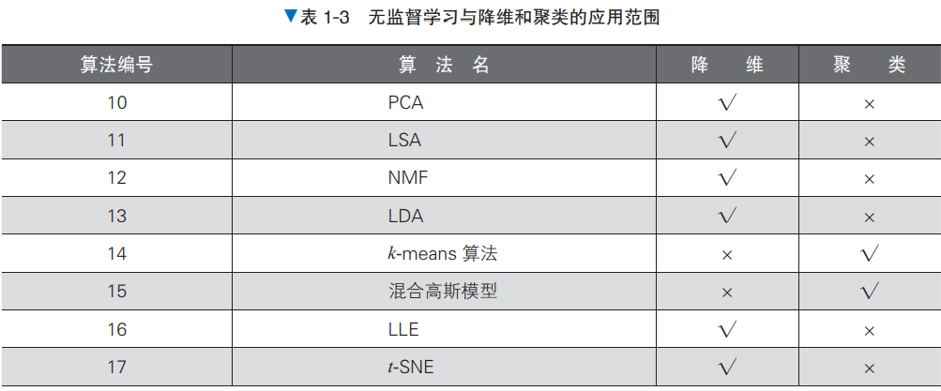
 |  | ·强化学习
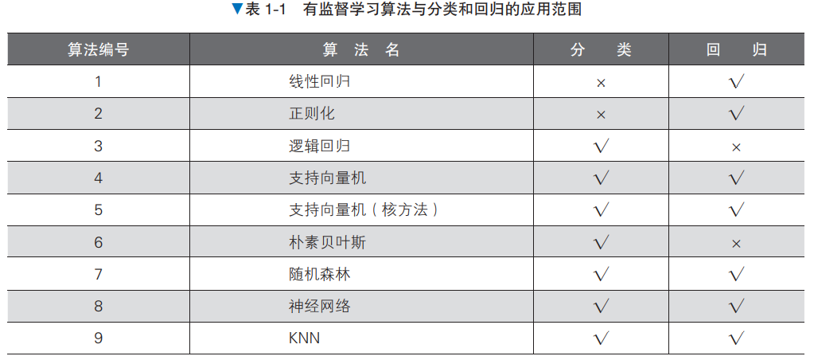

 | 1.2 机器学习的步骤
 | 机器学习需要的是二维的表格形式的数据（根据解决问题的目的不同，存在例外的情况）。表 格的列中含有表示数据本身特征的多种信息，行则是由多个信息构成的数据集。

